Лист1
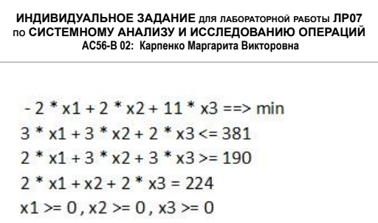
 | x1 | x2 | x3
x | 112 | 0 | 0
ЦФ | -2 | 2 | 11 |  | -224

огр. 1 | 3 | 3 | 2 | 336 | <= | 381
огр. 2 | 2 | 3 | 3 | 224 | >= | 190 |  | 45 | x4
огр. 3 | 2 | 1 | 2 | 224 | = | 224 |  | 34 | x5

Анализ на чувстсвительность
 | x1 | x2 | x3 | x4 | x5
c | -2 | 2 | 11 | 0 | 0
A | 3 | 3 | 2 | 1 | 0
 | 2 | 3 | 3 | 0 | -1
 | 2 | 1 | 2 | 0 | 0

 | x1 | x4 | x5
Aб | 3 | 1 | 0 |  |  |  | cб | -2 |  | xб | 112
 | 2 | 0 | -1 |  |  |  |  | 0 |  |  | 45
 | 2 | 0 | 0 |  |  |  |  | 0 |  |  | 34

 | огр. 1 | огр. 2 | огр. 3
Aб^(-1) | 0 | 0 | 0.5
 | 1 | 0 | -1.5
 | 0 | -1 | 1

Aб^(-1)^T | 0 | 1 | 0
 | 0 | 0 | -1
 | 0.5 | -1.5 | 1

y* | 0
 | 0
 | -1

Анализ на устойчивость

xб | 112 |  | огр. 1 | 0 |  | inf |  | inf
 | 45 |  |  | 1 |  | 45 |  | inf
 | 34 |  |  | 0 |  | inf |  | inf

 |  |  |  |  |  | доп ум | b1 | доп ув
 |  |  |  |  | min | 45 | 381 | inf
 |  |  |  |  | отр [ | 336 | ; | inf | ]

xб | 112 |  | огр. 2 | 0 |  | inf |  | inf
 | 45 |  |  | 0 |  | inf |  | inf
 | 34 |  |  | -1 |  | inf |  | 34

 |  |  |  |  |  | доп ум | b2 | доп ув
 |  |  |  |  | min | inf | 190 | 34
 |  |  |  |  | отр [ | inf | ; | 224 | ]

xб | 112 |  | огр. 3 | 0.5 |  | 224 |  | inf
 | 45 |  |  | -1.5 |  | inf |  | 30
 | 34 |  |  | 1 |  | 34 |  | inf

 |  |  |  |  |  | доп ум | b3 | доп ув
 |  |  |  |  | min | 34 | 224 | 30
 |  |  |  |  | отр [ | 190 | ; | 254 | ]

